summary
portfolio_weights
Metric | Portfolio | Benchmark | year_number | year | start_date | end_date | portfolio_weights_return | portfolio_weights_start_value | portfolio_weights_end_value | SPY_return | SPY_start_value | SPY_end_value | alpha
Start Balance | $1,000,000.00 | $1,000,000.00 | 0 | 2015.00 | 2015-01-02 | 2015-12-31 | 11.06% | $999,102.85 | $1,112,794.43 | 1.25% | $1,000,000.00 | $1,012,873.12 | 9.80%
End Balance | $11,223,537.67 | $4,173,255.01 | 1 | 2016.00 | 2016-01-04 | 2016-12-30 | 8.23% | $1,076,782.93 | $1,168,001.03 | 13.19% | $998,709.10 | $1,134,352.26 | -4.96%
Net Return | 1022.35% | 317.33% | 2 | 2017.00 | 2017-01-03 | 2017-12-29 | 33.40% | $1,172,407.16 | $1,574,776.26 | 20.24% | $1,143,050.47 | $1,380,471.42 | 13.16%
Annualized Return (CAGR) | 22.99% | 13.00% | 3 | 2018.00 | 2018-01-02 | 2018-12-31 | -6.61% | $1,587,613.43 | $1,479,874.36 | -5.11% | $1,390,403.91 | $1,317,444.47 | -1.50%
Annualized Volatility | 20.28% | 18.20% | 4 | 2019.00 | 2019-01-02 | 2019-12-31 | 30.00% | $1,461,825.82 | $1,914,218.03 | 30.12% | $1,318,796.17 | $1,728,680.37 | -0.13%
Skewness | -0.3334 | -0.2569 | 5 | 2020.00 | 2020-01-02 | 2020-12-31 | 86.97% | $1,947,565.09 | $3,714,395.65 | 16.66% | $1,744,900.57 | $2,045,538.41 | 70.31%
Kurtosis | 7.7031 | 16.5945 | 6 | 2021.00 | 2021-01-04 | 2021-12-31 | 44.31% | $3,710,776.96 | $5,409,776.22 | 29.56% | $2,017,682.27 | $2,633,076.25 | 14.74%
Portfolio Sharpe Ratio | 1.1337 | 0.7145 | 7 | 2022.00 | 2022-01-03 | 2022-12-30 | -23.09% | $5,557,553.68 | $4,243,431.60 | -18.19% | $2,648,295.43 | $2,154,565.39 | -4.90%
Portfolio Sortino Ratio | 1.4904 | 0.9361 | 8 | 2023.00 | 2023-01-03 | 2023-12-29 | 51.08% | $4,247,584.51 | $6,480,467.71 | 26.02% | $2,145,458.04 | $2,718,530.56 | 25.06%
Modified VaR (5%) | 2.00% | 1.60% | 9 | 2024.00 | 2024-01-02 | 2024-12-31 | 47.29% | $6,360,827.83 | $9,484,479.25 | 24.71% | $2,703,309.51 | $3,395,013.05 | 22.58%
Historic CVaR (5%) | 3.02% | 2.58% | 10 | 2025.00 | 2025-01-02 | 2025-12-31 | 13.93% | $9,346,842.03 | $10,687,303.63 | 17.48% | $3,386,729.22 | $3,996,490.90 | -3.55%
Max Drawdown | -33.10% | -33.63% | 11 | 2026.00 | 2026-01-02 | 2026-04-17 | 15.87% | $10,742,192.56 | $11,223,537.67 | 14.95% | $4,003,776.51 | $4,173,255.01 | 0.92%
Max Drawdown Date | 2020-03-18 | 2020-03-23
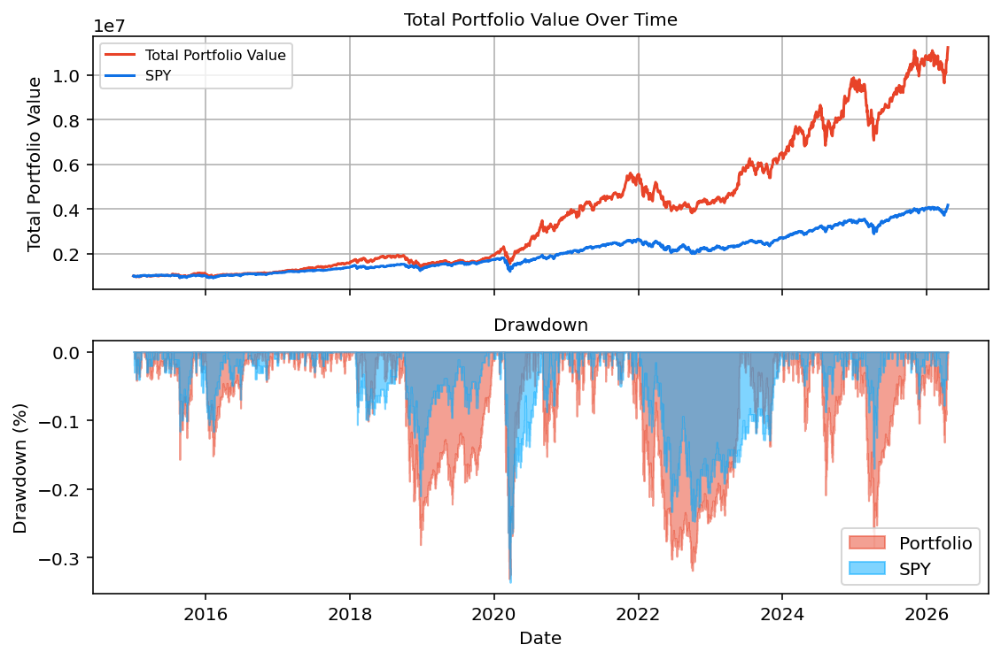
Alpha | 9.98% | N/A

Start Date | End Date | Years
02-01-2015 | 17-04-2026 | 11.686507937

